Фланец
 |  |  |  |  |  | Болт |  |  | Болт,М | Размер под ключ, мм (ГОСТ 24671-84) | Расстояние до стенки М, мм (ГОСТ 13682-80) | Диаметр отверстия, мм (ГОСТ 11284-75) | Болт,М | Площадь сечения болта Ab, см2 (табл. Г.9) | Класс прочности болтов | Год СП 16.13330 | Расчетное значение сопротивления | Rba СП 16.13330.2017 (и 2011) таблица Г.7 для 09Г2С | Rbh СП 16.13330.2011 (в 2017 нет) таблица Г.7 для 40Х |  |  | 2017 | 2011 | Величина | Наименование | Значение | Комментарий
Диаметр вписанной в 12-гранник окружности ("под ключ"), мм |  |  |  |  |  | М36 | 52 | 39 | М20 | 30 | 30 | 22 | М20 | 2.45 | 8.8 | 2017 | 450 | 265 | 755 | 2017 | 5.6 | 225 | 225 | d | Диаметр болта | 36 | диаметр выбранного болта
1000 |  |  |  |  |  | 4 |  |  | М24 | 36 | 36 | 26 | М24 | 3.53 | 2 |  |  | 245 | 755 | 2011 | 8.8 | 451 | 450 | H | Минимальная глубина заделки болтов в бетон | 1080 | для бетона класса В 12,5 (СП 43.13330.2012) Принимаем 30d
Сторона 12-гранника, мм |  |  |  |  |  |  |  |  | М30 | 46 | 45 | 33 | М30 | 5.61 |  |  |  | 245 | 630 |  | 10.9 | 728 | 560 | m1 | Коэффициент | 1 | "отношение расчетного сопротивления растяжению бетона класса В12,5 к расчетному сопротивлению бетона принятого класса." Принимаем равным 1,0.
267.9 |  |  |  |  |  |  |  |  | М36 | 55 | 52 | 39 | М36 | 8.16 |  |  |  | 230 | 560 |  |  |  |  | m2 | Коэффициент | 1 | "отношение расчетного сопротивления растяжению металла болтов принятой марки стали к расчетному сопротивлению стали марки ВСт3кп2" Принимаем равным 1,0.
Диаметр описанной вокруг 12-гранника окружности, мм |  |  |  |  |  |  |  |  | М42 | 65 | 60 | 45 | М42 | 11.2 |  |  |  | 230 | 455 |  |  | Свая-оболочка/Компактная закладная | с отгибом (Г-образные)
1035.3 |  |  |  |  |  |  |  |  | М48 | 75 | 70 | 52 | М48 | 14.72 |  |  |  | 230 | 420 |  |  | Анкерная закладная | с анкерной плитой (глухой)
 |  |  |  |  |  |  |  |  | М52 | 80 | 75 | 56 | М52 | 17.58 |  |  |  | 230
Диаметр окружности болтов, мм (от "угла" опоры принимается расстояние для ключа М) |  |  |  |  |  |  |  |  | М56 | 85 | 82 | 62 | М56 | 20.3 |  |  |  | 230
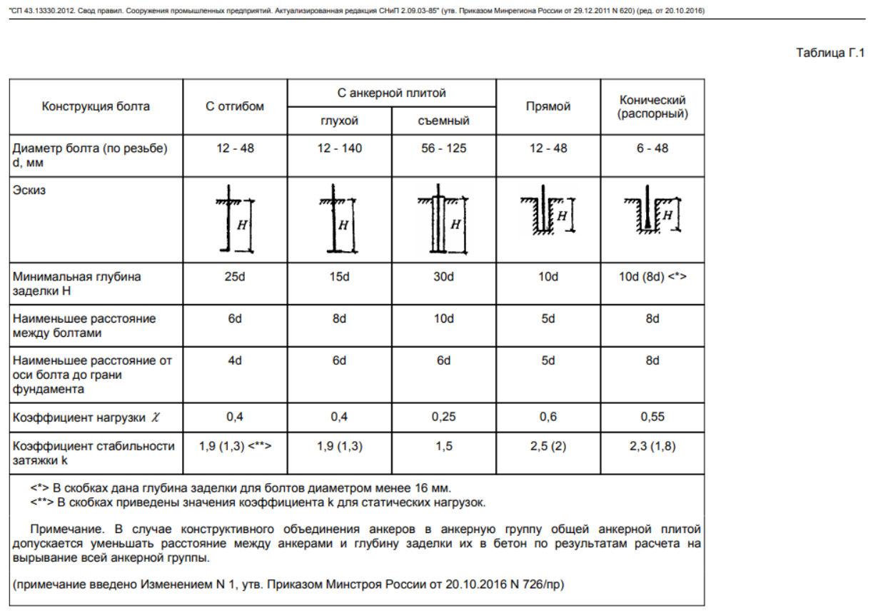
1139 |  |  |  |  |  |  |  |  |  |  |  |  |  |  |  |  |  | (пока просто для информации)

Диаметр фланца ("под ключ"), мм |  |  |  |  |  |  |  |  |  |  |  |  |  |  |  |  |  |  |  |  |  |  |  |  | Дополнения от 09.09.2022:
1256 |  |  |  |  |  |  |  |  |  |  |  |  |  |  |  |  |  |  |  |  |  |  |  |  | Наименование | Значение | Комментарий
 |  |  |  |  |  |  |  |  |  |  |  |  | Для чертежа закладных: |  |  |  |  |  |  |  |  |  |  | 2 | Принимаемая конструкция болта | с отгибом (Г-образные) |  | с отгибом (Г-образные) | 6
 |  |  |  |  | Болт |  |  |  |  |  |  |  |  |  |  |  |  | БЫЛО: |  |  | 12.08.2022: |  |  |  | Наименьшее расстояние между болтами, d | 6 | Пункт Г.20. Расстояния между болтами, а также от оси болтов до грани фундамента допускается уменьшать на 2d при соответствующем увеличении глубины заделки болта на 5d | с анкерной плитой (глухой) | 8
 | Диаметр "под ключ" | d | м |  | М36 |  |  |  |  |  |  |  | Болт,М | Диаметр отверстия | Размер Х в сборке (анкерная плита) | Размер У в сборке (кондуктор) |  | Размер Х в сборке (анкерная плита) |  | Принятая толщина анкерной плиты | Принимаемая толщина анкерной плиты, мм |  |  |  | Наименьшее расстояние между болтами с учетом увеличения глубины заделки болта, d | 4 | уменьшаем на 2d, увеличивая глубину заделки на 5d | 1
 | Момент | М | кНм | 1193.29 |  | Bar # | Ybolt | Ybolt^2 |  | nAbolt |  |  | М20 | 22 | 200 | 60 |  | 80 |  | 25 | 20 |  |  |  | Тогда минимальная глубина заделки болтов в бетон будет: | 1260 |  | Свая-оболочка/Компактная закладная
 | Вертикальная сила | N | кН | 85.4 |  | 1 | 0.000 | 0.00 |  | 0.0 |  |  | М24 | 26 | 200 | 70 |  | 90 |  |  | 25 |  |  |  | Минимальный диаметр окружности расположения болтов во фланце для анкерных деталей (с учетом min расстояния между болтами по СП 43), мм | 1104 |  | Анкерная закладная
 | Эксцентриситет | е | м | 13.97 |  | 2 | 0.147 | 0.02 |  | 45.2 |  |  | М30 | 33 | 250 | 90 |  | 110 |  |  | 25
 | Диаметр установки болтов | d | м | 1.1392761191 |  | 3 | 0.285 | 0.08 |  | 87.3 |  |  | М36 | 39 | 250 | 100 |  | 130 |  |  | 25
 | Радиус установки болтов | r |  | 0.56963805953 |  | 4 | 0.403 | 0.16 |  | 123.4 |  |  | М42 | 45 | 300 | 120 |  | 150 |  |  | 30
 | Кол-во болтов |  |  | 24 |  | 5 | 0.493 | 0.24 |  | 151.2 |  |  | М48 | 52 | 300 | 130 |  | 170 |  |  | 35 |  |  | 1 | Тип анкерной закладной детали | Свая-оболочка/Компактная закладная | 1
 |  |  |  |  |  | 6 | 0.550 | 0.30 |  | 168.6 |  |  | М52 | 56 | 300 | 150 |  | 190 |  |  | 35 |  |  |  | Диаметр окружности болтов ("компактная" закладная =" свая") | 1139 | формула скопирована из ячейки А11
 |  |  |  | 24 |  | 7 | 0.570 | 0.32 |  | 174.6 |  |  | М56 | 62 | 300 | 160 |  | 210 |  |  | 40 |  |  |  | Диаметр окружности болтов (закладные по СП 43) | 1104 | значение скопировано из ячейки AH19
 |  |  |  |  |  | 8 | 0.550 | 0.30 |  | 168.6 |  |  |  |  |  |  |  |  |  |  |  |  |  |  | Принятый в расчет диаметр окружности болтов, в зависимости от типа фундамента, мм | 1139 | В ЯЧЕЙКУ А11 ЗАНЕСТИ ЭТО ЗНАЧЕНИЕ
 |  |  |  |  |  | 9 | 0.493 | 0.24 |  | 151.2 |  |  |  |  | изм.27.05.2022
 |  |  |  |  |  | 10 | 0.403 | 0.16 |  | 123.4
 |  |  |  |  |  | 11 | 0.285 | 0.08 |  | 87.3
 |  |  |  |  |  | 12 | 0.147 | 0.02 |  | 45.2
 |  |  |  |  |  | 13 | 0.000 | 0.00 |  | 0.0
 |  |  |  |  |  | 14 | -0.147 | 0.02 |  | -45.2
 |  |  |  |  |  | 15 | -0.285 | 0.08 |  | -87.3
 |  |  |  |  |  | 16 | -0.403 | 0.16 |  | -123.4
 |  |  |  |  |  | 17 | -0.493 | 0.24 |  | -151.2
 |  |  |  |  |  | 18 | -0.550 | 0.30 |  | -168.6
 |  |  |  |  |  | 19 | -0.570 | 0.32 |  | -174.6
 | Усилие в болте (сжатие) |  | кН | 178.1 |  | 20 | -0.550 | 0.30 |  | -168.6
 | Усилие в болте (отрыв) |  | кН | 171.0 |  | 21 | -0.493 | 0.24 |  | -151.2
 |  |  |  |  |  | 22 | -0.403 | 0.16 |  | -123.4 |  |  |  | Необходимая площадь сечения болта, см2 | p max
 | Диаметр | P max | Коэф. исп. | P max | Коэф. исп. | 23 | -0.285 | 0.08 |  | -87.3 |  |  |  | 5.34 | 367.2
 | Класс 8.8 |  |  |  |  | 24 | -0.147 | 0.02 |  | -45.2
 | М24 | 158.9 | 1.12 | 158.9 | 1.08 | 0 | 0.000 | 0.00 |  | 0.0
 | М30 | 252.5 | 0.71 | 252.5 | 0.68 | 0 | 0.000 | 0.00 |  | 0.0
 | М36 | 367.2 | 0.49 | 367.2 | 0.47 | 0 | 0.000 | 0.00 |  | 0.0
 | М42 | 504.0 | 0.35 | 504.0 | 0.34 | 0 | 0.000 | 0.00 |  | 0.0
 | М48 | 662.4 | 0.27 | 662.4 | 0.26 | 0 | 0.000 | 0.00 |  | 0.0
 | М52 | 791.1 | 0.23 | 791.1 | 0.22 | 0 | 0.000 | 0.00 |  | 0.0
 | М56 | 913.5 | 0.19 | 913.5 | 0.19 | 0 | 0.000 | 0.00 |  | 0.0
 |  |  |  |  |  | 0 | 0.000 | 0.00 |  | 0.0
 |  | было |  | стало |  | 0 | 0.000 | 0.00 |  | 0.0
 |  |  |  |  |  | 0 | 0.000 | 0.00 |  | 0.0
 |  |  |  |  |  | 0 | 0.000 | 0.00 |  | 0.0
 |  |  |  |  |  | 0 | 0.000 | 0.00 |  | 0.0
 | Диаметр окружности болтов, мм | 1139 |  |  |  | 24 |  | 3.89 |  | 174.6 | 0.0 | 0

 | Минимальная глубина заделки болтов, мм | 1080

